Project 1
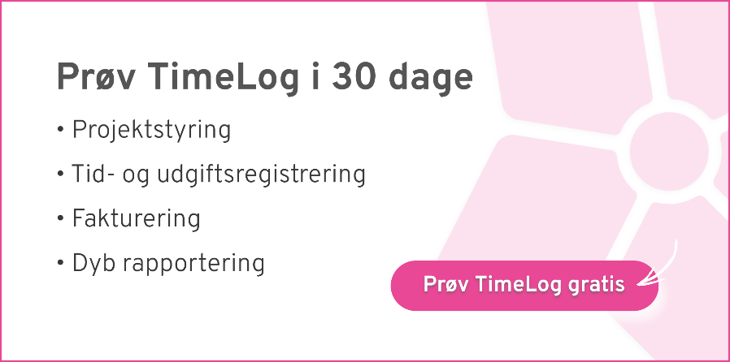

Projektnavn: | Skriv navnet på projektet her

Kontrakt: | Vælg kontrakt (sæt x) | Gns. kostpris pr. medarbejder | Salgspris
Medgået tid | x | 300.00 kr. | 950 kr. | Medarbejderens timepris
Fastpris-projekt |  |  | 50,000 kr. | Total projektværdi

Dækningsgrad: | 54%

Dato | Allokeret medarbejder | Beskrivelse |  |  | Omkostninger | Registrerede timer | Fakturérbar værdi (medgået tid)

10/01/2020 | Initialer | Beskrivelse af opgaven her |  |  | 1,500.00 kr. | 5 | 3,250.00 kr.
23/10/24 | SHE | Tjekke template |  |  | 3,000.00 kr. | 10 | 6,500.00 kr.
 |  |  |  |  | 3,000.00 kr. | 10 | 6,500.00 kr.
 |  |  |  |  | - kr. |  | - kr.
 |  |  |  |  | - kr. |  | - kr.
 |  |  |  |  | - kr. |  | - kr.
 |  |  |  |  | - kr. |  | - kr.
 |  |  |  |  | - kr. |  | - kr.
 |  |  |  |  | - kr. |  | - kr.
 |  |  |  |  | - kr. |  | - kr.
 |  |  |  |  | - kr. |  | - kr.
 |  |  |  |  | - kr. |  | - kr.
 |  |  |  |  | - kr. |  | - kr.
 |  |  |  |  | - kr. |  | - kr.
 |  |  |  |  | - kr. |  | - kr.
 |  |  |  |  | - kr. |  | - kr.
 |  |  |  |  | - kr. |  | - kr.
 |  |  |  |  | - kr. |  | - kr.
 |  |  |  |  | - kr. |  | - kr.
 |  |  |  |  | - kr. |  | - kr.
 |  |  |  |  | - kr. |  | - kr.
 |  |  |  |  | - kr. |  | - kr.
 |  |  |  |  | - kr. |  | - kr.
 |  |  |  |  | - kr. |  | - kr.
 |  |  |  |  | - kr. |  | - kr.
 |  |  |  |  | - kr. |  | - kr.
 |  |  |  |  | - kr. |  | - kr.
 |  |  |  |  | - kr. |  | - kr.
 |  |  |  |  | - kr. |  | - kr.
 |  |  |  |  | - kr. |  | - kr.
 |  |  |  |  | - kr. |  | - kr.
 |  |  |  |  | - kr. |  | - kr. | 50,000.00 kr.
Total |  |  |  |  | 7,500.00 kr. | 25 | 16,250.00 kr.

